Población residente
Provincia | Municipio
Cáceres | Plasencia

Población residente

Población residente |  |  |  | Estructura de población
Año | 2022 |  |  | Año | 2022
 | Nº personas | % sobre total |  |  |  |  |  | 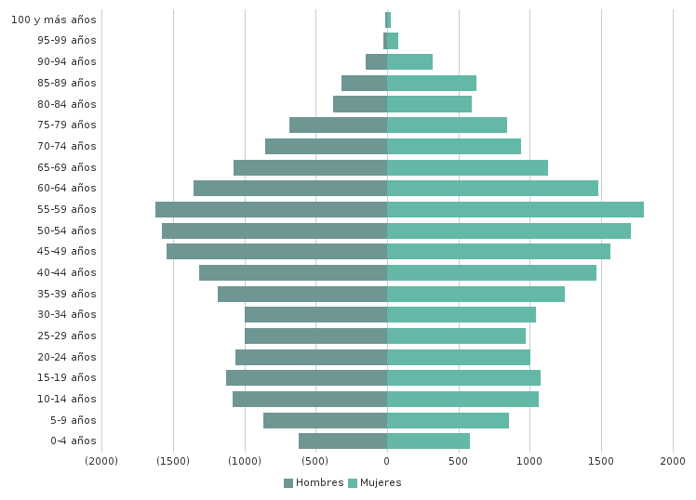
Población residente | 39,247 | 100.0% |  | Porcentaje de población
Residente en núcleos | 38,932 | 99.2% |  | menor de 16 años. Infantil | 14%
Residente en diseminados | 315 | 0.8% |  | 16 a 29 años | 14,7%
 |  |  |  | 65 y más años | 20,5%
Núcleo de población más poblado | Nº personas | % sobre total |  | 65 a 84 años. Tercera edad | 16,5%
PLASENCIA | 38.837 | 99% |  | 85 y más años. Cuarta edad | 4%

 |  |  |  | Índice de:
 |  |  |  | sobreenvejecimiento | 19,4%
 |  |  |  | dependencia global | 52,8%
18,853 | 20,394 |  |  | dependencia de infancia | 21,5%
48.0% | 52.0% |  |  | dependencia de vejez | 31,4%
 |  |  |  | estructura de población en edad activa | 66,4%
 |  |  |  | feminidad | 108,2%
 |  |  |  | reemplazo de población en edad activa | 60,9%

Tendencia, edad media y esperanza de vida
Año | 2022 |  |  |  | Total | Hombres | Mujeres
 | Total | Hombres | Mujeres | Edad media poblacional (2022) | 45.1 | 43.7 | 46.3
Índice de tendencia | 69,9% | 71,8% | 68% | Esperanza de vida (2021) | 83.7 | 81.6 | 85.6
Tasa de variación de la población (Últimos 5 años) | -2,8% | -3,3% | -2,2%
Tasa de variación de la población (6-10 años atrás) | -1,6% | -2,4% | -0,8%
Intensidad del cambio | -1,2 | -1 | -1,4 | * valores expresados en años
Situación (5 últimos años) | REGRESIÓN | REGRESIÓN | REGRESIÓN
Situación (6-10 años atrás) | REGRESIÓN | REGRESIÓN | REGRESIÓN
Situación global | TENDENCIA A REGRESIÓN | TENDENCIA A REGRESIÓN | TENDENCIA A REGRESIÓN

Nacionalidad |  |  |  | Lugar de nacimiento
Año | 2022 |  |  | Año | 2022
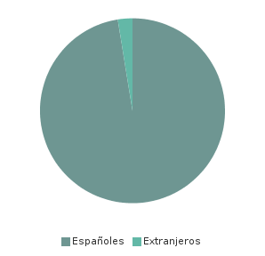 |  |  |  | 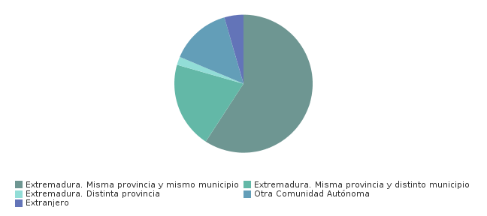

Principal nacionalidad de los extranjeros residentes

País | Nº personas | % sobre población extranjera
MARRUECOS | 195 | 19,4%

© Junta de Extremadura

